最初に医療機関コードを入力して下さい!
データ入力シートをご使用の前に

 | 詳細は、JARBS-GNR公式ガイドブックのP. 10 をご覧ください。

① | 貴施設の医療機関コード（5桁）をご記入ください。

 | 医療機関コード |  | 半角5桁

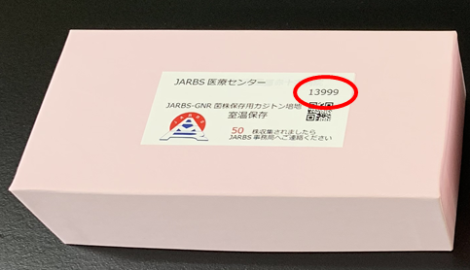
 | ※医療機関コードは、JARBS-GNR公式カジトン培地の箱に印字しております （以下の画像部分）。

② | このExcelファイル名を以下のように変更してください。
 | 変更前： | JARBS-GNR_data_entry_sheet

 | 変更後： | JARBS-GNR_医療機関コード(5桁)

【参考】収集対象菌と判定基準
